Bestelling

 |  |  |  |  | Home

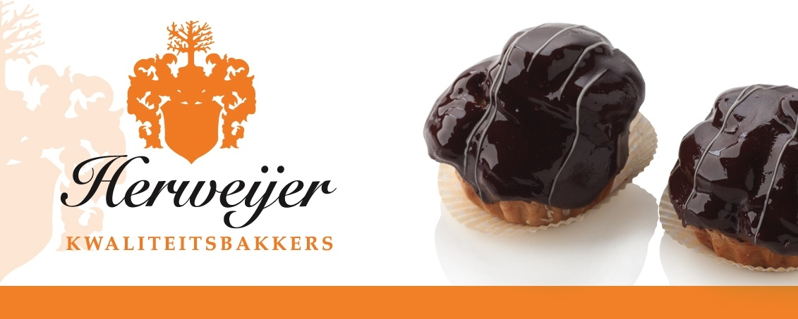

 | Een aantal van onze Specialiteiten

 |  | Prijs |  | aantal | totaal |  | Prijs | aantal | warm | totaal
 | Slagroom gebak |  |  |  |  | Stukswerk
 | Framboosrolletje | € 1.95 |  |  |  | gevulde koeken | € 1.65
 | Advocaatrolletje | € 1.95 |  |  |  | amandelbroodjes | € 1.65
 | Open slagroom soes | € 1.95 |  |  |  | koffiebroodjes | € 1.60
 | Hazelnootslagroom | € 1.95 |  |  |  | abrikozenvlaaitje | € 1.75
 | Slagroomschelp | € 1.95 |  |  |  | appeldriehoeken | € 1.65 |  | ja
 | Bossche bol | € 2.00 |  |  |  | appelkanjer | € 1.75 |  | ja
 | Banaansoes | € 2.00 |  |  |  | aardbeimeisje * | € 2.00
 | Tompouce | € 1.85
 | Vruchten gebak |  |  |  |  | Hartig
 | Vruchtenslofje | € 2.10 |  |  |  | saucijzenbroodje | € 1.95 |  | ja
 | Aardbeischelp * | € 2.25 |  |  |  | kaasbroodje | € 2.00 |  | ja
 | Aardbeislofje * | € 2.25 |  |  |  | frikadelrol | € 2.00 |  | ja
 | Punten |  |  |  |  | ragoutrol | € 2.00 |  | ja
 | Slagroompunt | € 2.00
 | Appelpunt | € 2.00
 | Appelpunt slagroom | € 2.00 |  |  |  | Bezorg kosten | € 0.00
 | Aardbei bavroise punt | € 2.00
 | Sacherpunt | € 2.00 |  |  |  | Totaalbedrag | € 0.00
 | Moccapunt | € 2.00
 | Chipolatapunt | € 2.00
 | Creme gebak
 | Hazelnootschuim | € 2.00
 | Kasteeltje | € 2.00
 | Harde mocca | € 2.00
 | Sprokkelgebak | € 2.00
 | Kersen marsepein | € 2.00

 | * = seizoensgebonden

 | Wilt u bezorgen of afhalen? |  | afhalen

 | Afhaaldatum:
 | Tijd van afhalen:

 | Naam:

 | Tel nummer:
 | E-mail adres

 | Bovenstaand graag volledig invullen

Eenvoudigtebestellen.nl: de website waarbij je makkelijk je eigen Excel bestand omzet in een webshop of bestelformulier
bezoek ons en probeer het uit.

